Заказ
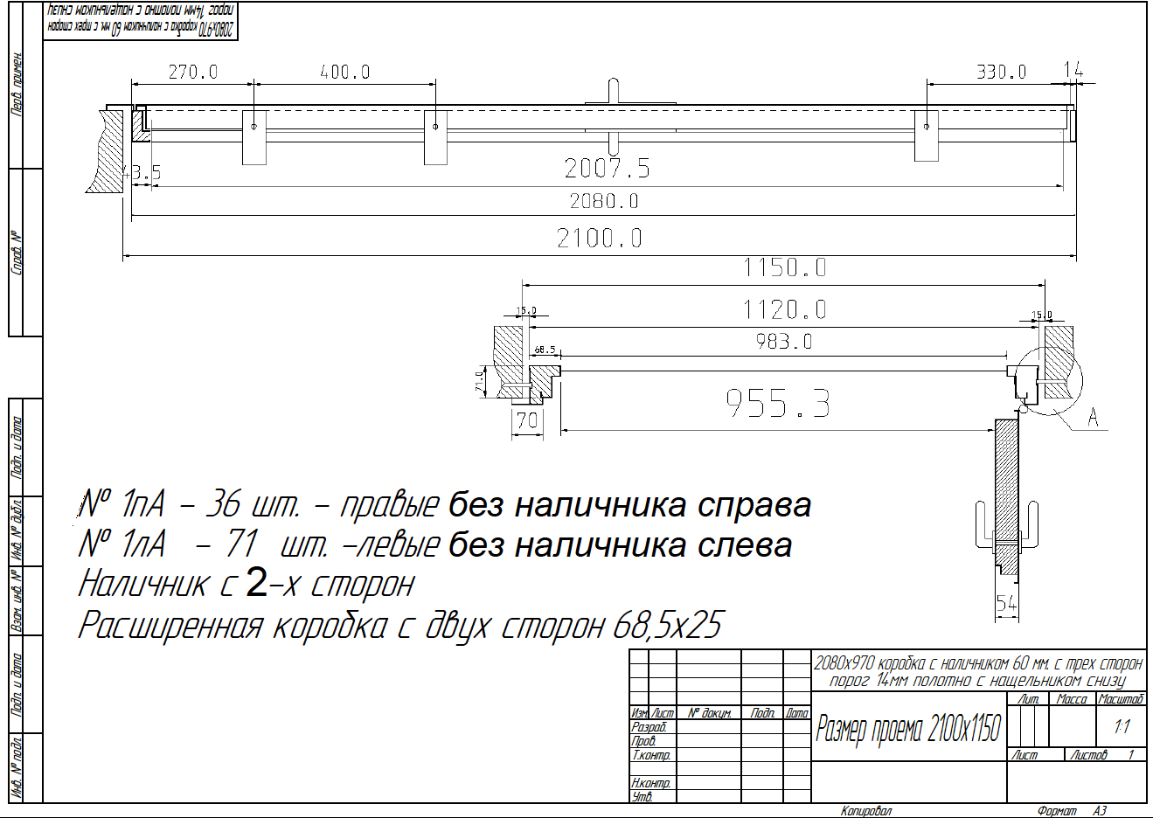
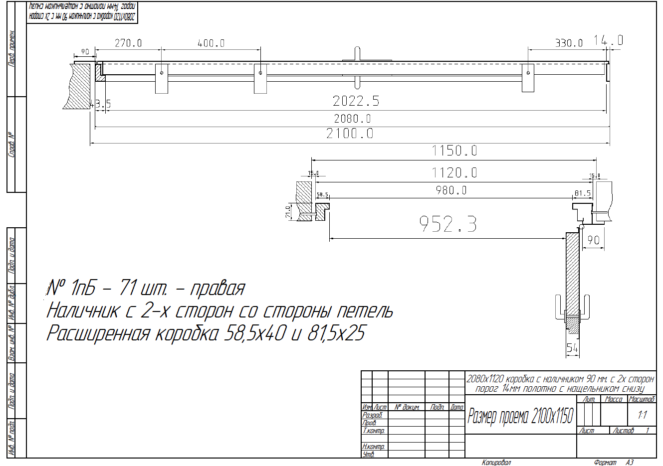
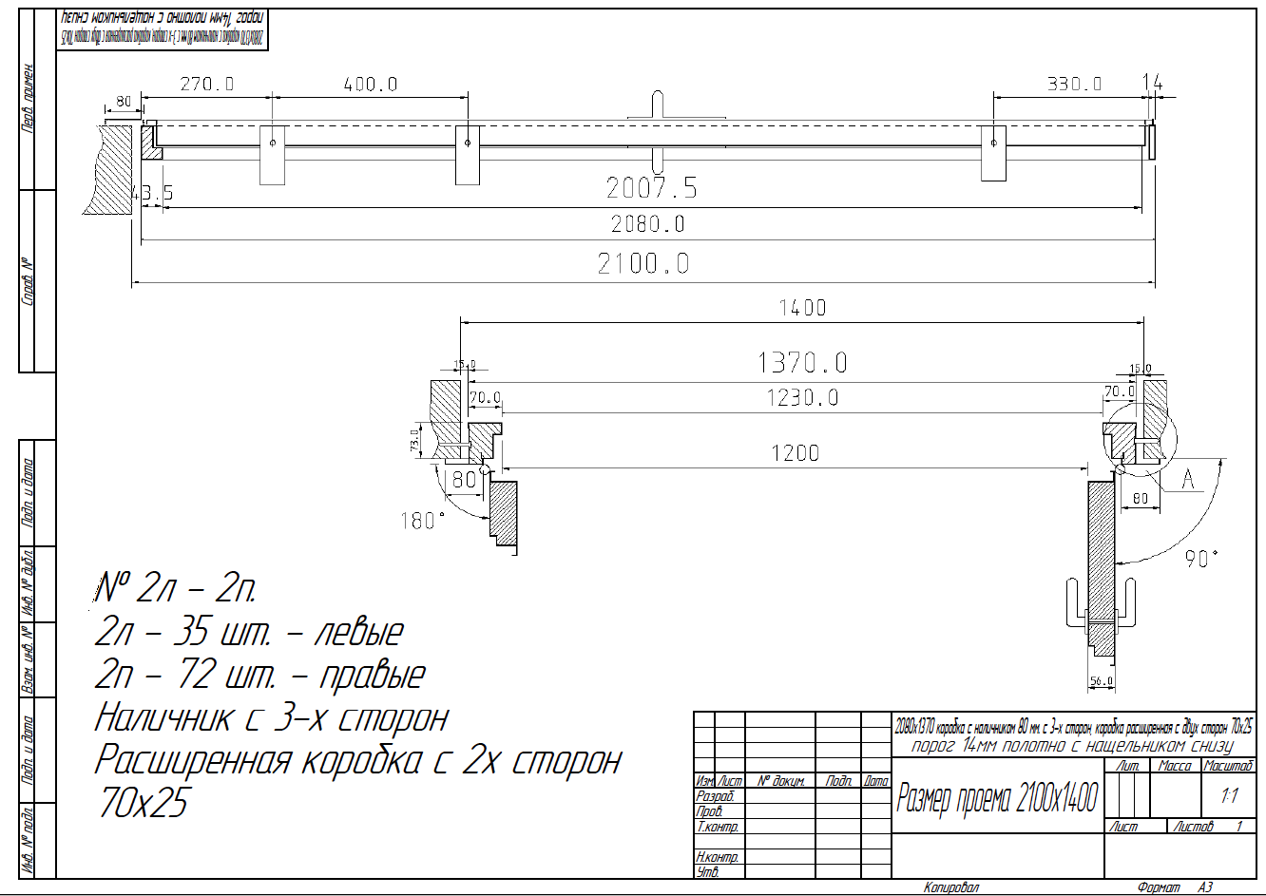
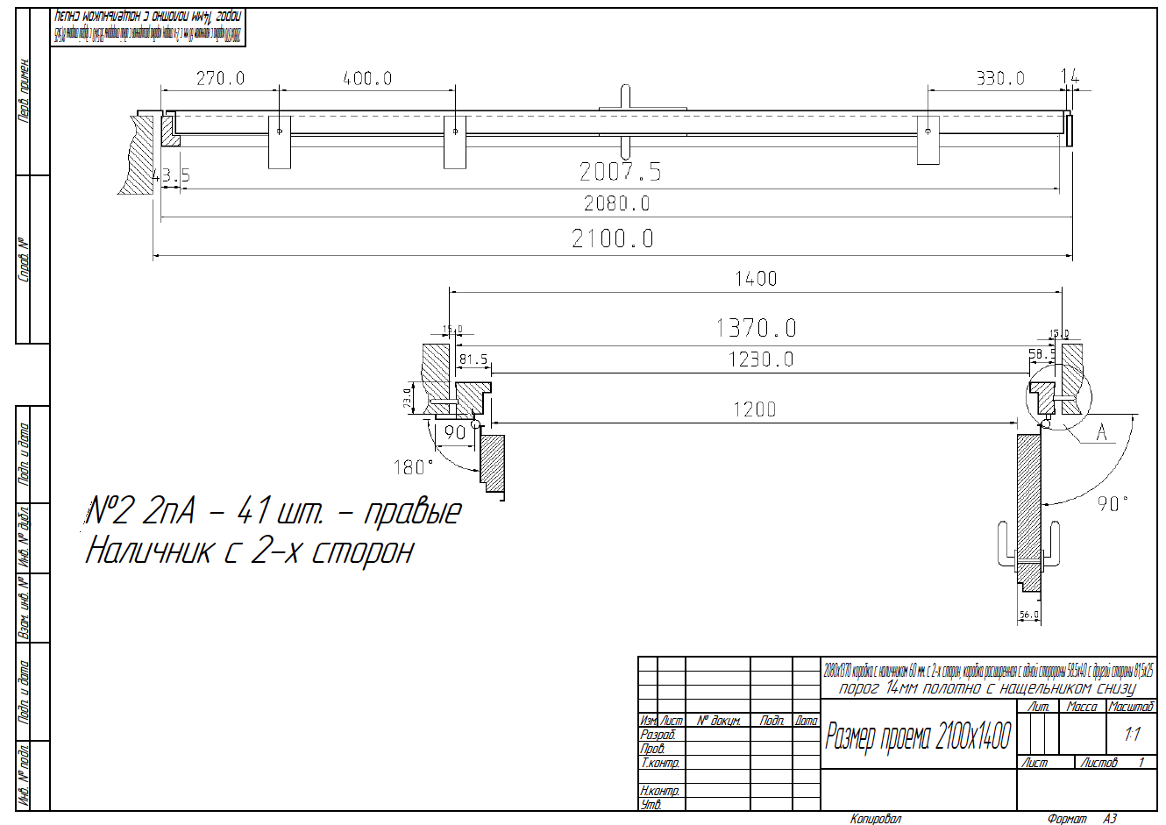
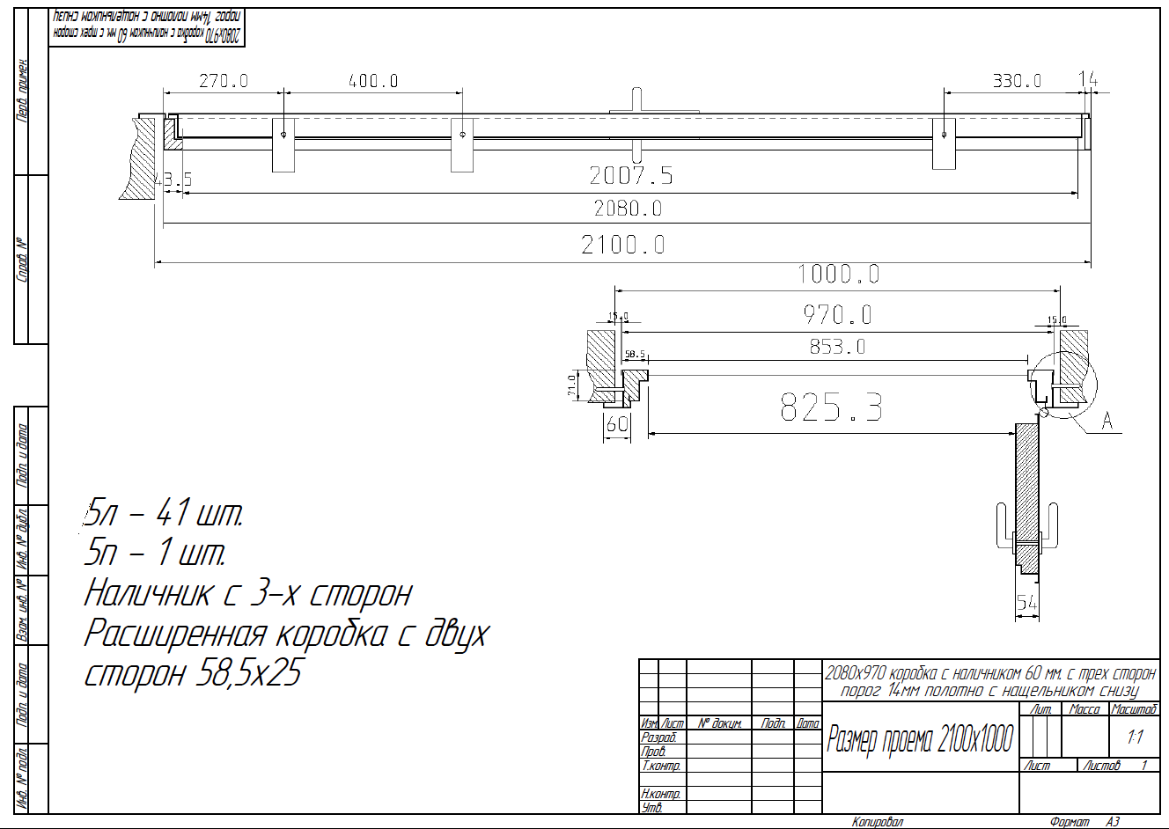
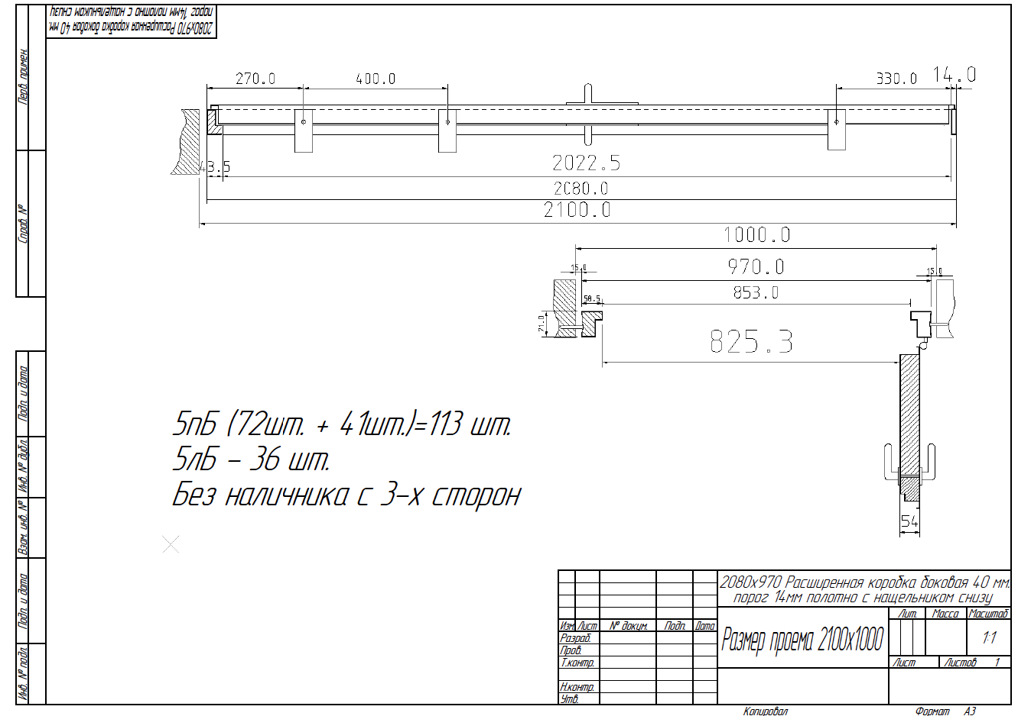
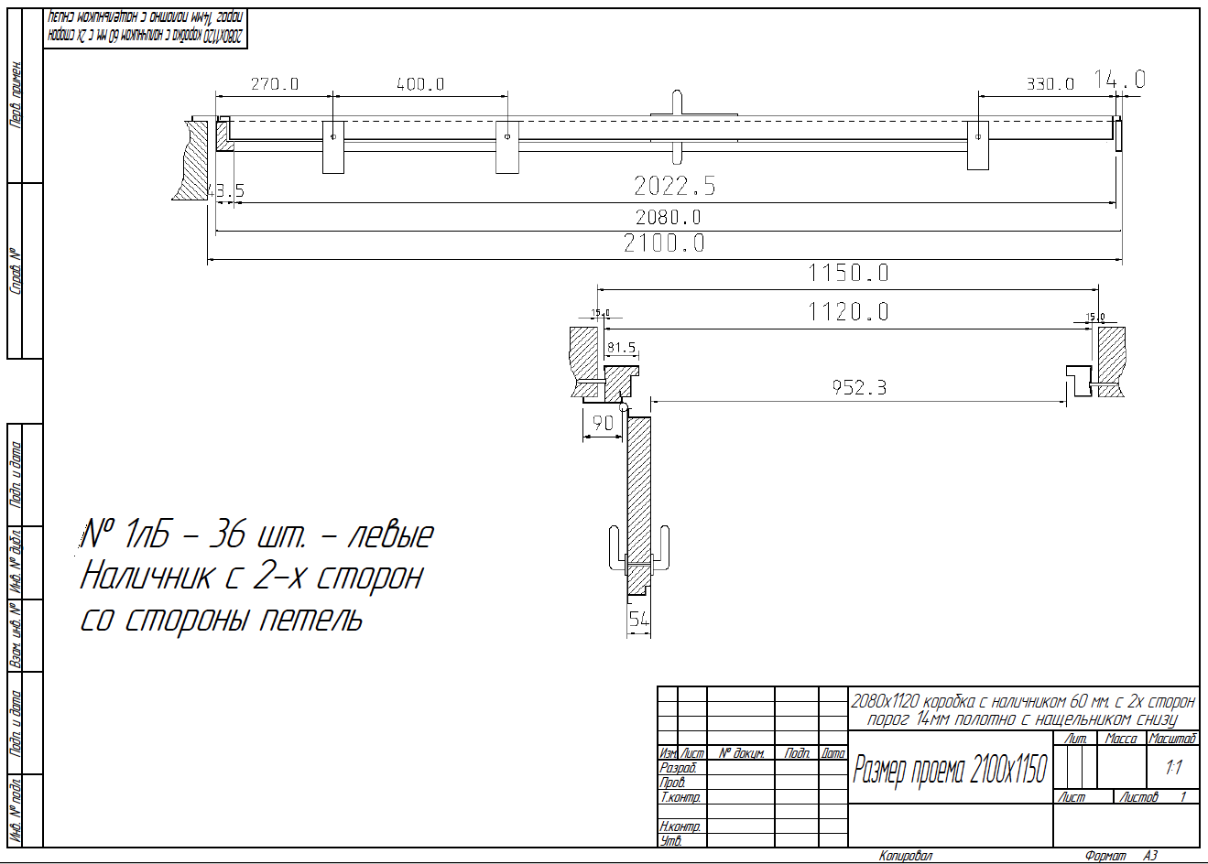
 |  | ООО "Sberdor"
 |  | Заказ на изготовление металических изделий
 | Заказчик | НАИМЕНОВАНИЕ, ANQ_MYK
 | Телфон | телефон
 | Дата и счет | Внимание маркировка на упаковке обязательна Пример 1ПА/2080х1120 правая
1 | 2 | 3 | 4 | 5 | 6 | 7 | 8 | 9 | 10 | 11 | 12 | 13 | 14 | 15 | 16 | 17 | 18 | 19 | 20 | 21
№ | Наименование | Кол-во, ед. | Высота двери по коробке, мм | Ширина двери по коробке, мм | Открывание | Размер рабочей створки, мм | Окрас | Наличник | Доводчик | Навес Левый, кол-во шт. | Навес Правый, кол-во шт. | Стекло на левой створке, кол-во | Стекло на правой створке, кол-во | Решётка на левой створке, кол-во | Решётка на правой створке, кол-во | Наличие фрамуги | Высота фрамуги, мм | Примечание (размер стёкол и решёток, если есть) (доп. информация по заказу) |  | Маркировка

1 | Дверь ДП-01-(EIS60) | 36 | 2,080 | 1,120 | Прав |  | RAL 7015 | да | подготовка | 3 |  |  |  |  |  |  |  | ДЫМОГАЗ!!! подготовка под доводчик, Размер в свету при открытой створке 90 градусов 950х2000 мм крепление на уши 2080x970 коробка с наличником 60 мм. с 2-х сторон без наличника справа порог 14мм полотно с нащельником снизу.СМОТРИМ ЧЕРТЕЖИ В ЗАЯВКЕ ПО ВСЕМ ВОПРОСОМ К ФЕДОРУ!!! |  | 1ПA
2 | Дверь ДП-01-(EIS60) | 71 | 2,080 | 1,120 | Лев |  | RAL 7015 | да | подготовка | 3 |  |  |  |  |  |  |  | ДЫМОГАЗ!!!подготовка под доводчик, с уплотнениями на притворах. Размер в свету при открытой створке 90 градусов 950х2000 мм крепление на уши 2080x970 коробка с наличником 60 мм. с 2-х сторон без наличника слева порог 14мм полотно с нащельником снизу.СМОТРИМ ЧЕРТЕЖИ В ЗАЯВКЕ ПО ВСЕМ ВОПРОСОМ К ФЕДОРУ!!! |  | 1ЛA
3 | Дверь ДП-01-(EIS60) | 36 | 2,080 | 1,120 | Лев |  | RAL 7015 | да | подготовка | 3 |  |  |  |  |  |  |  | ДЫМОГАЗ!!! подготовка под доводчик, с уплотнениями на притворах. Порог 14 мм Размер в свету при открытой створке 90 градусов 950х2000 мм крепление на уши 2080x1120 коробка с наличником 90 мм. с 2х сторон порог 14мм полотно с нащельником снизу.СМОТРИМ ЧЕРТЕЖИ В ЗАЯВКЕ ПО ВСЕМ ВОПРОСОМ К ФЕДОРУ!!! |  | 1ЛБ
4 | Дверь ДП-01-(EIS60) | 71 | 2,080 | 1,120 | Прав |  | RAL 7015 | да | подготовка | 3 |  |  |  |  |  |  |  | ДЫМОГАЗ!!! цилиндр, с уплотнениями на притворах. Порог 14 мм Размер в свету при открытой створке 90 градусов 950х2000 мм крепление на уши 2080x1120 коробка с наличником 90 мм. с 2х сторон со стороны петель порог 14мм полотно с нащельником снизу.СМОТРИМ ЧЕРТЕЖИ В ЗАЯВКЕ ПО ВСЕМ ВОПРОСОМ К ФЕДОРУ!!! |  | 1ПБ
5 | Дверь ДП-02-(EIS60) | 41 | 2,080 | 1,370 | Прав | 950 | RAL 7015 | да | подготовка | 2 | 2 |  |  |  |  |  |  | ДЫМОГАЗ!!! подготовка под доводчик,с уплотнениями на притворах. Порог 14 мм Размер в свету при открытой створке 90 градусов 1 200 х 2 000 (ширина прохода основного полотна "в свету" - 950 мм) крепление на уши наличником 60 мм. с 2-х сторон, коробка расширенная с одной сторороны 58.5х40 с другой стороны 81,5х25.СМОТРИМ ЧЕРТЕЖИ В ЗАЯВКЕ ПО ВСЕМ ВОПРОСОМ К ФЕДОРУ!!! |  | 2ПА
6 | Дверь ДП-02-(EIS60) | 72 | 2,080 | 1,370 | Прав | 950 | RAL 7015 | да | подготовка | 2 | 2 |  |  |  |  |  |  | ДЫМОГАЗ!!! подготовка под доводчик, с уплотнениями на притворах. Порог 14 мм Размер в свету при открытой створке 90 градусов 1 200 х 2 000 (ширина прохода основного полотна "в свету" - 950 мм) крепление на уши наличником 80 мм. с 3-х сторон, коробка расширенная с двух сторон 70х25.СМОТРИМ ЧЕРТЕЖИ В ЗАЯВКЕ ПО ВСЕМ ВОПРОСОМ К ФЕДОРУ!!! |  | 2П
7 | Дверь ДП-02-(EIS60) | 35 | 2,080 | 1,370 | Лев | 950 | RAL 7015 | да | подготовка | 2 | 2 |  |  |  |  |  |  | ДЫМОГАЗ!!! подготовка под доводчик, с уплотнениями на притворах. Порог 14 мм Размер в свету при открытой створке 90 градусов 1 200 х 2 000 (ширина прохода основного полотна "в свету" - 950 мм) крепление на уши наличником 80 мм. с 3-х сторон, коробка расширенная с двух сторон 70х25.СМОТРИМ ЧЕРТЕЖИ В ЗАЯВКЕ ПО ВСЕМ ВОПРОСОМ К ФЕДОРУ!!! |  | 2Л
8 | Дверь ДП-01-(EIS60) | 113 | 2,080 | 970 | Прав |  | RAL 7015 | да | подготовка | 2 |  |  |  |  |  |  |  | ДЫМОГАЗ!!! подготовка под доводчик, с уплотнениями на притворах. Порог 14 мм крепление на уши Без наличника с 3-х сторон расширенная коробка с двух сторон 58,5х25 (см. чертеж).СМОТРИМ ЧЕРТЕЖИ В ЗАЯВКЕ ПО ВСЕМ ВОПРОСОМ К ФЕДОРУ!!! |  | 5ПБ
9 | Дверь ДП-01-(EIS60) | 36 | 2,080 | 970 | Лев |  | RAL 7015 | да | подготовка | 2 |  |  |  |  |  |  |  | ДЫМОГАЗ!!!подготовка под доводчик, с уплотнениями на притворах. Порог 14 мм крепление на уши Без наличника с 3-х сторон расширенная коробка с двух сторон 58,5х25 (см. чертеж).СМОТРИМ ЧЕРТЕЖИ В ЗАЯВКЕ ПО ВСЕМ ВОПРОСОМ К ФЕДОРУ!!! |  | 5ЛБ
10 | Дверь ДП-01-(EIS60) | 41 | 2,080 | 970 | Лев |  | RAL 7015 | да | подготовка | 2 |  |  |  |  |  |  |  | ДЫМОГАЗ!!!подготовка под доводчик, с уплотнениями на притворах. Порог 14 мм крепление на уши расширенная коробка с двух сторон 58,5х25 наличник с 3-х сторон (см. чертеж).СМОТРИМ ЧЕРТЕЖИ В ЗАЯВКЕ ПО ВСЕМ ВОПРОСОМ К ФЕДОРУ!!! |  | 5Л
11 | Дверь ДП-01-(EIS60) | 1 | 2,080 | 970 | Прав |  | RAL 7015 | да | подготовка | 2 |  |  |  |  |  |  |  | ДЫМОГАЗ!!! подготовка под доводчик, с уплотнениями на притворах. Порог 14 мм крепление на уши расширенная коробка с двух сторон 58,5х25 наличник с 3-х сторон (см. чертеж).СМОТРИМ ЧЕРТЕЖИ В ЗАЯВКЕ ПО ВСЕМ ВОПРОСОМ К ФЕДОРУ!!! |  | 5П
 |  | 553

